Conformaciones ABR-JUN 2020
DIRECCIÓN GENERAL DE ÉTICA E INTEGRIDAD GUBERNAMENTAL
“Año de la Consolidación de la Seguridad Alimentaria”
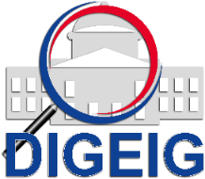

COMISIONES DE ÉTICA PÚBLICA (CEP) CONFORMADAS POR TIPO TRIMESTRE ABRIL-JUNIO 2020

 | Tipo de Conformación | Cantidad
 | - | 0

COMISIONES DE ÉTICA PÚBLICA (CEP) CONFORMADAS A NIVEL NACIONAL TRIMESTRE ABRIL-JUNIO 2020

 | Macroregión | Cantidad
 | - | 0

